界面&功能
界面相关 |  |  |  | 功能规则

 | 流程图
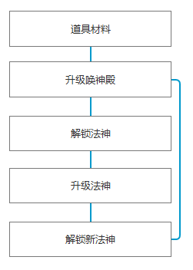

 | 功能入口
 | 主界面点击唤神殿按钮打开

 | 【神殿】界面
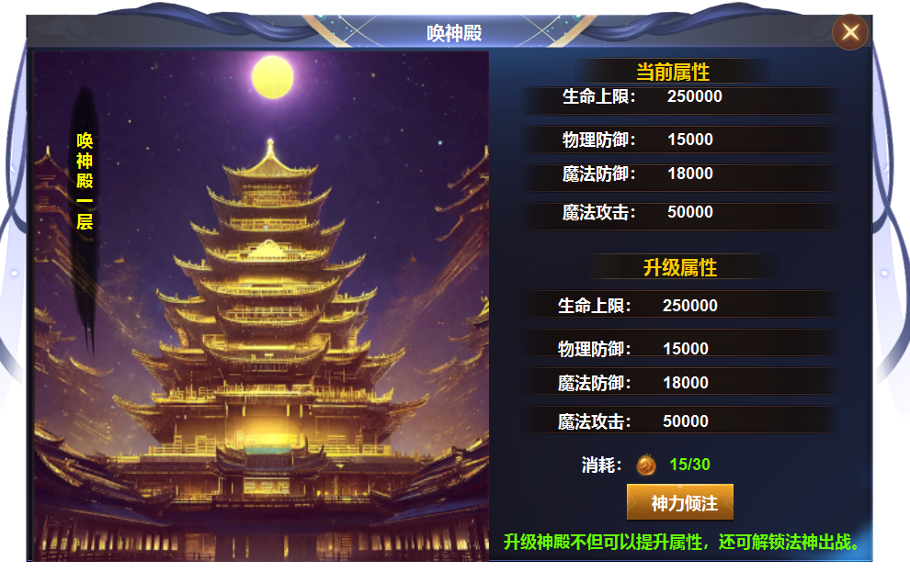
1

2
4
 |  | 1 | 标题栏 | 1 | 标题栏
 |  | 2 | 名称底色框（五种颜色） |  | ▶ | 主界面点击功能按钮打开，打开时默认为神殿界面
 |  | 3 | 原画 |  | ▶ | 包含两个一级页签，【神殿】【法神】
3
 |  | 4 | 属性框 | 2 | 名称
 |  | 5 | 按钮，消耗icon |  | ▶ | 显示神殿当前层数，升级后发生变化，五个底色随着层数变化而变化。
 |  | 6 | 有【神殿】【法神】两个一级页签 | 3 | 背景原画
 |  |  |  | 4 | 属性栏
 |  |  |  |  | ▶ | 显示当前属性和下级属性，功能解锁时默认为一层，显示一层的属性。
 |  |  |  |  | ▶ | 满级时 升级属性处显示：当前神殿已达最大等级。
 |  |  |  | 5 | 升级按钮及消耗
 |  |  |  |  | ▶ | 点击按钮，神殿层数发生变化，属性提升。
 |  |  |  |  | ▶ | 数量不足时点击按钮提示：道具不足
 |  |  |  |  | ▶ | 显示消耗的数量，背包数量和icon
 |  |  |  | 6 | 截图未展示一级页签，唤神殿有两个页签【神殿】【法神】

5

 | 【法神】界面
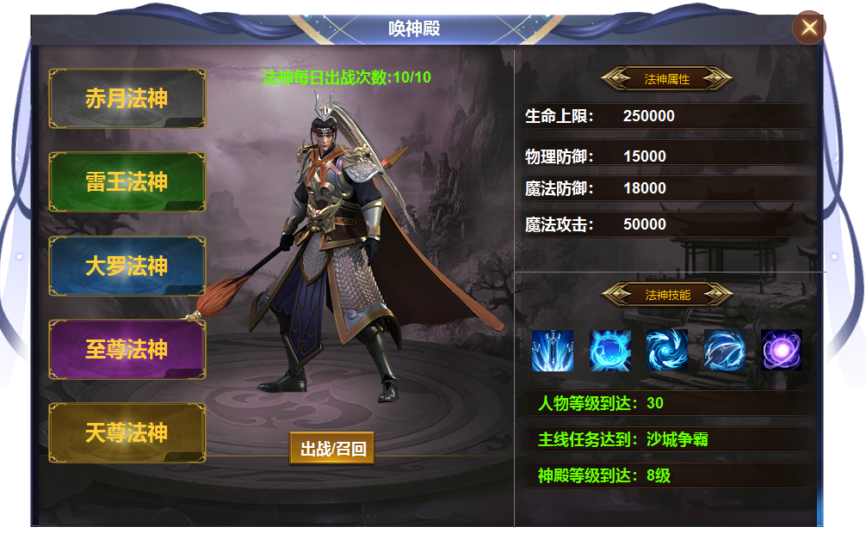
1
2
 |  | 1 | 五个颜色的底框 | 1 | 法神列表
 |  | 2 | 字体 |  | ▶ | 共有五个法神，功能开放时自动解锁第一个法神，首次打开默认为第一个法神。
 |  | 3 | 法神模型 |  | ▶ | 点击列表，右侧展示法神详情，页签有选中状态。法神品质不同，页签颜色不同。
 |  | 4 | 按钮 |  | ▶ | 每个法神每日可出战十次，属性是固定值。一级法神拥有1个技能，2级两个，类推
5
 |  | 5 | 属性框 | 2 | 文字显示每日法神出战次数
 |  | 6 | 五个技能icon | 3 | 法神模型
3
 |  |  |  |  | ▶ | 法神有五个模型，相应解锁展示。
 |  |  |  | 4 | 按钮
 |  |  |  |  | ▶ | 点击按钮可使法神出战或召回。累计十次后点击按钮显示：当日法神出战次数已用完
 |  |  |  |  | ▶ | 法神死亡也计算为出战次数
6
 |  |  |  | 5 | 法神属性
 |  |  |  |  | ▶ | 不同的法神拥有不同的属性，属性值是固定值，不可提升改变。
 |  |  |  | 6 | 法神技能
 |  |  |  |  | ▶ | 法神共有五个技能，一级法神一个技能，二级两个，以此类推。
7
 |  |  |  |  | ▶ | 技能icon靠右排列，一个就只显示一个icon
4
 |  |  |  | 7 | 法神解锁条件
 |  |  |  |  | ▶ | 点击条件可跳转到相应的功能。
 |  |  |  |  | ▶ | 条件达成自动解锁
 |  |  |  |  | ▶ | 未达成的颜色为白色，达成的颜色为绿色。

参考图
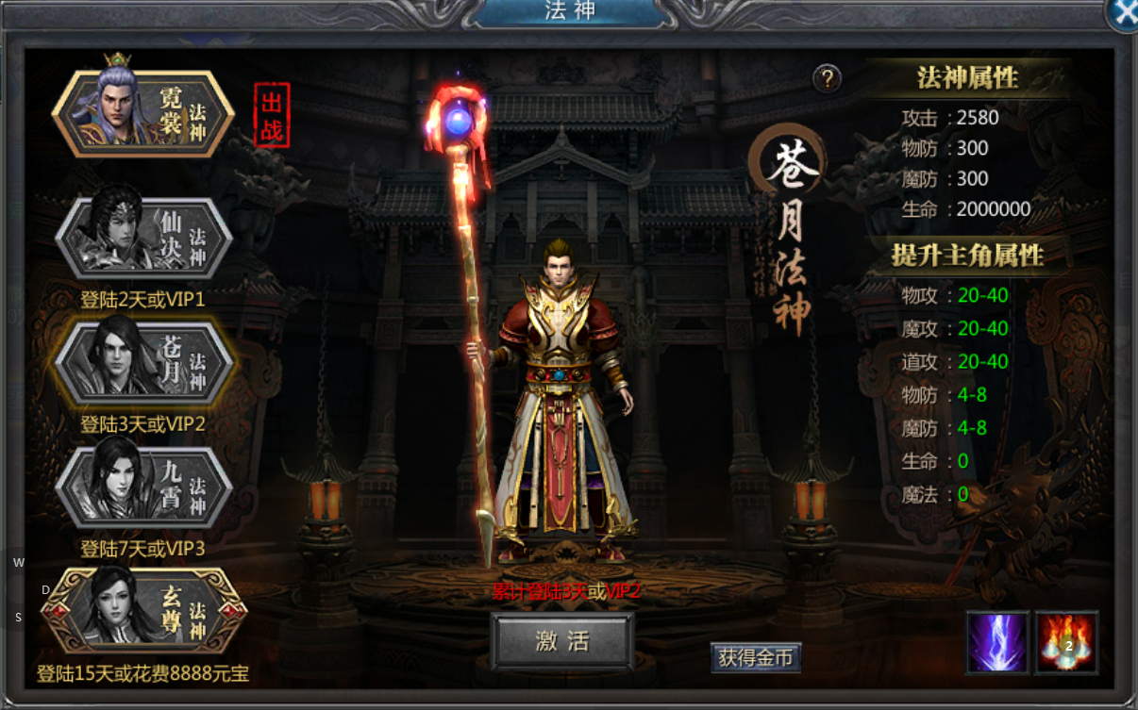
参考图

 | 王者传奇界面

